Etykiety Multitag
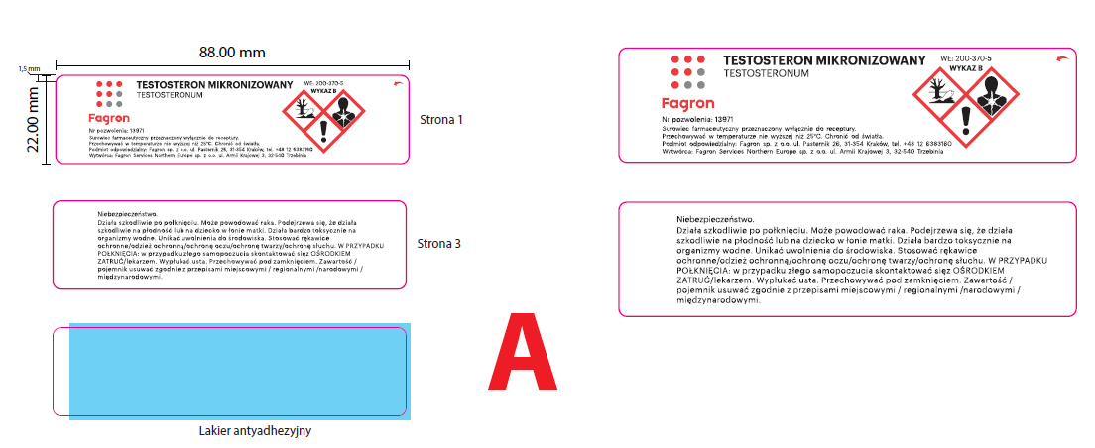
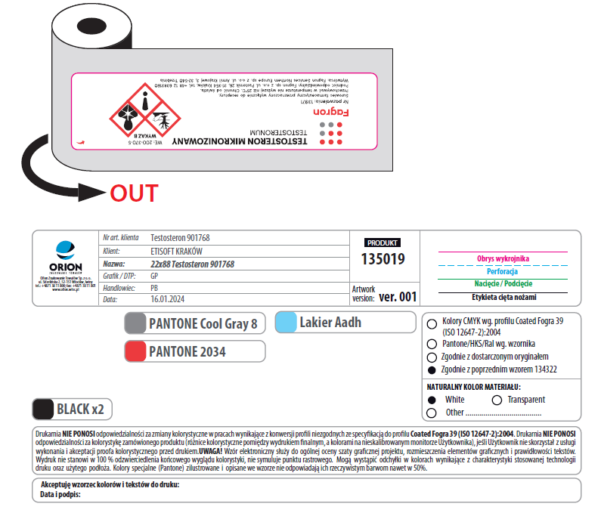
 | ETYKIETY PEEL-OFF (MULTITAG)

RODZAJ | SZCZEGÓŁY | KONFEKCJA | NAKŁAD |  |  |  |  |  |  |  |  |  |  |  | KOSZTY DODATKOWE
 |  |  | 1500 | 4500 | 9000 | 13500 | 18000 | 22500 | 27000 | 31500 | 36000 | 40500 | 45000 | 49500 | KOSZT POLIMERU
Etykieta multitag 25x80,5 | 4xkolor; rozbieg na początku i końcu rolki | fi 76 / 1500 szt. | 1,451.19 zł | 521.40 zł | 299.24 zł | 238.00 zł | 181.56 zł | 165.00 zł | 142.31 zł | 123.75 zł | 120.45 zł | 110.55 zł | 108.49 zł | 103.13 zł | 80.00 zł
Etykieta multitag 22x88 | 4xkolor; rozbieg na początku i końcu rolki | fi 76 / 1500 szt. | 1,498.85 zł | 538.31 zł | 308.49 zł | 253.31 zł | 193.38 zł | 151.39 zł | 150.98 zł | 132.00 zł | 118.39 zł | 116.74 zł | 110.55 zł | 108.07 zł | 80.00 zł
Etykieta multitag 22x76 | 4xkolor; rozbieg na początku i końcu rolki | fi 76 / 1500 szt. | 1,450.03 zł | 520.57 zł | 297.85 zł | 234.50 zł | 178.94 zł | 138.60 zł | 136.54 zł | 120.45 zł | 109.73 zł | 107.25 zł | 99.82 zł | 99.41 zł | 80.00 zł
Etykieta multitag 21x80,5 | 4xkolor; rozbieg na początku i końcu rolki | fi 76 / 1500 szt. | 1,413.99 zł | 507.79 zł | 290.45 zł | 234.50 zł | 178.94 zł | 140.66 zł | 138.60 zł | 122.51 zł | 108.90 zł | 108.49 zł | 99.41 zł | 99.00 zł | 80.00 zł
Etykieta multitag 28x67 | 4xkolor; rozbieg na początku i końcu rolki | fi 76 / 1500 szt. | 1,354.70 zł | 487.16 zł | 288.14 zł | 222.69 zł | 174.56 zł | 155.10 zł | 134.06 zł | 133.65 zł | 118.80 zł | 112.20 zł | 103.13 zł | 102.30 zł | 80.00 zł
Etykieta multitag 30x100 | 4xkolor; rozbieg na początku i końcu rolki | fi 76 / 1500 szt. | 1,326.03 zł | 481.39 zł | 279.35 zł | 237.56 zł | 186.38 zł | 175.31 zł | 149.33 zł | 147.26 zł | 134.48 zł | 131.17 zł | 127.05 zł | 124.16 zł | 80.00 zł
Etykieta multitag 40x80 | 4xkolor; rozbieg na początku i końcu rolki | fi 76 / 1500 szt. | 1,296.58 zł | 472.31 zł | 344.10 zł | 267.31 zł | 210.44 zł | 180.26 zł | 168.30 zł | 161.29 zł | 144.38 zł | 141.49 zł | 137.36 zł | 135.30 zł | 80.00 zł
Etykieta multitag 25x76 | 4xkolor; rozbieg na początku i końcu rolki | fi 76 / 1500 szt. | 1,429.49 zł | 528.82 zł | 311.26 zł | 254.19 zł | 191.63 zł | 172.01 zł | 145.61 zł | 128.29 zł | 127.46 zł | 115.91 zł | 112.61 zł | 103.95 zł | 80.00 zł

Etykiety pojedyncze
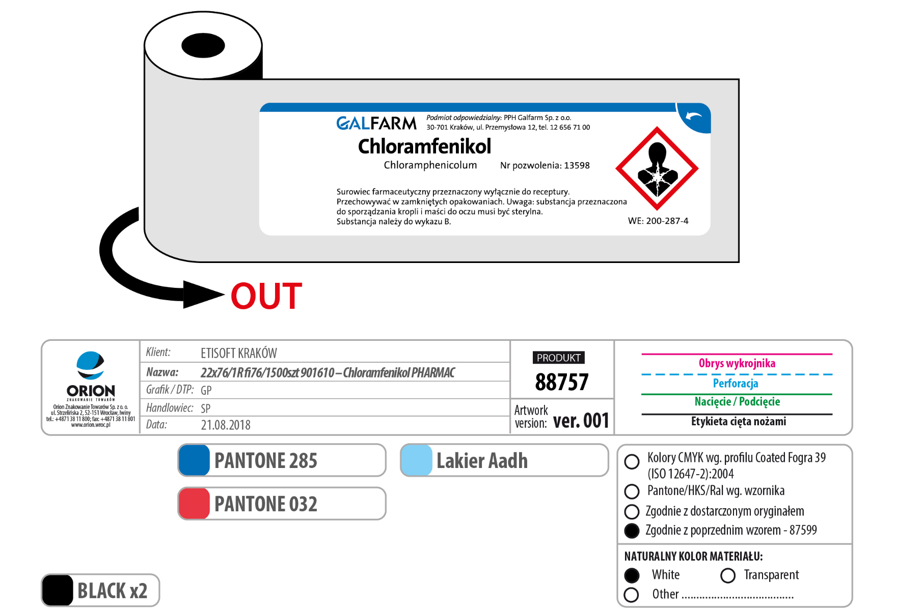
 | ETYKIETY POJEDYNCZE

RODZAJ | SZCZEGÓŁY | KONFEKCJA | NAKŁAD |  |  |  |  |  |  |  |  |  |  |  | KOSZT POLIMERU
 |  |  | 1500 | 4500 | 9000 | 13500 | 18000 | 22500 | 27000 | 31500 | 36000 | 40500 | 45000 | 49500 | -
Etykieta 22x80 | 4xkolor; rozbieg na początku i końcu rolki | fi 76 / 1500 szt. | 899.25 zł | 321.60 zł | 173.83 zł | 144.50 zł | 109.23 zł | 83.60 zł | 83.20 zł | 72.00 zł | 63.60 zł | 62.80 zł | 60.00 zł | 57.20 zł | 80.00 zł
Etykieta 25x80 | 4xkolor; rozbieg na początku i końcu rolki | fi 76 / 1500 szt. | 769.13 zł | 274.80 zł | 147.90 zł | 128.78 zł | 97.33 zł | 75.60 zł | 74.00 zł | 67.60 zł | 60.00 zł | 59.60 zł | 56.00 zł | 54.00 zł | 80.00 zł
Etykieta 28x67 | 4xkolor; rozbieg na początku i końcu rolki | fi 76 / 1500 szt. | 679.50 zł | 242.80 zł | 131.33 zł | 110.93 zł | 84.15 zł | 76.80 zł | 64.80 zł | 64.40 zł | 57.60 zł | 55.60 zł | 52.80 zł | 50.40 zł | 80.00 zł
Etykieta 30x100 | 4xkolor; rozbieg na początku i końcu rolki | fi 76 / 1500 szt. | 754.13 zł | 271.20 zł | 146.63 zł | 130.48 zł | 102.43 zł | 93.60 zł | 81.20 zł | 79.20 zł | 73.20 zł | 70.00 zł | 68.00 zł | 66.80 zł | 80.00 zł
Etykieta 30x115 | 4xkolor; rozbieg na początku i końcu rolki | fi 76 / 1500 szt. | 794.25 zł | 286.40 zł | 155.55 zł | 142.80 zł | 108.80 zł | 98.80 zł | 88.40 zł | 83.60 zł | 80.80 zł | 78.40 zł | 74.40 zł | 73.60 zł | 80.00 zł
Etykieta 38x83 | 4xkolor; rozbieg na początku i końcu rolki | fi 76 / 1500 szt. | 703.88 zł | 254.00 zł | 175.95 zł | 119.43 zł | 110.50 zł | 84.40 zł | 80.80 zł | 79.20 zł | 71.60 zł | 71.20 zł | 65.60 zł | 65.20 zł | 80.00 zł
Etykieta 38x115 | 4xkolor; rozbieg na początku i końcu rolki | fi 76 / 1500 szt. | 785.63 zł | 284.00 zł | 209.95 zł | 142.80 zł | 134.30 zł | 104.80 zł | 102.80 zł | 102.40 zł | 92.80 zł | 92.40 zł | 87.20 zł | 85.60 zł | 80.00 zł
Etykieta 40x80 | 4xkolor; rozbieg na początku i końcu rolki | fi 76 / 1500 szt. | 726.38 zł | 263.20 zł | 177.23 zł | 143.65 zł | 110.08 zł | 92.80 zł | 88.80 zł | 85.60 zł | 76.40 zł | 76.00 zł | 74.40 zł | 73.60 zł | 80.00 zł
Etykieta 25x145 | 4xkolor; rozbieg na początku i końcu rolki | fi 76 / 1500 szt. | 657.38 zł | 237.20 zł | 130.05 zł | 129.63 zł | 99.88 zł | 93.60 zł | 86.40 zł | 79.60 zł | 78.00 zł | 76.80 zł | 74.40 zł | 71.20 zł | 80.00 zł
Etykieta 60x125 | 4xkolor; rozbieg na początku i końcu rolki | fi 76 / 1500 szt. | 697.88 zł | 256.40 zł | 180.63 zł | 144.08 zł | 133.88 zł | 116.40 zł | 108.00 zł | 106.40 zł | 102.40 zł | 99.60 zł | 99.20 zł | 98.00 zł | 80.00 zł

Etykiety kontrolowane
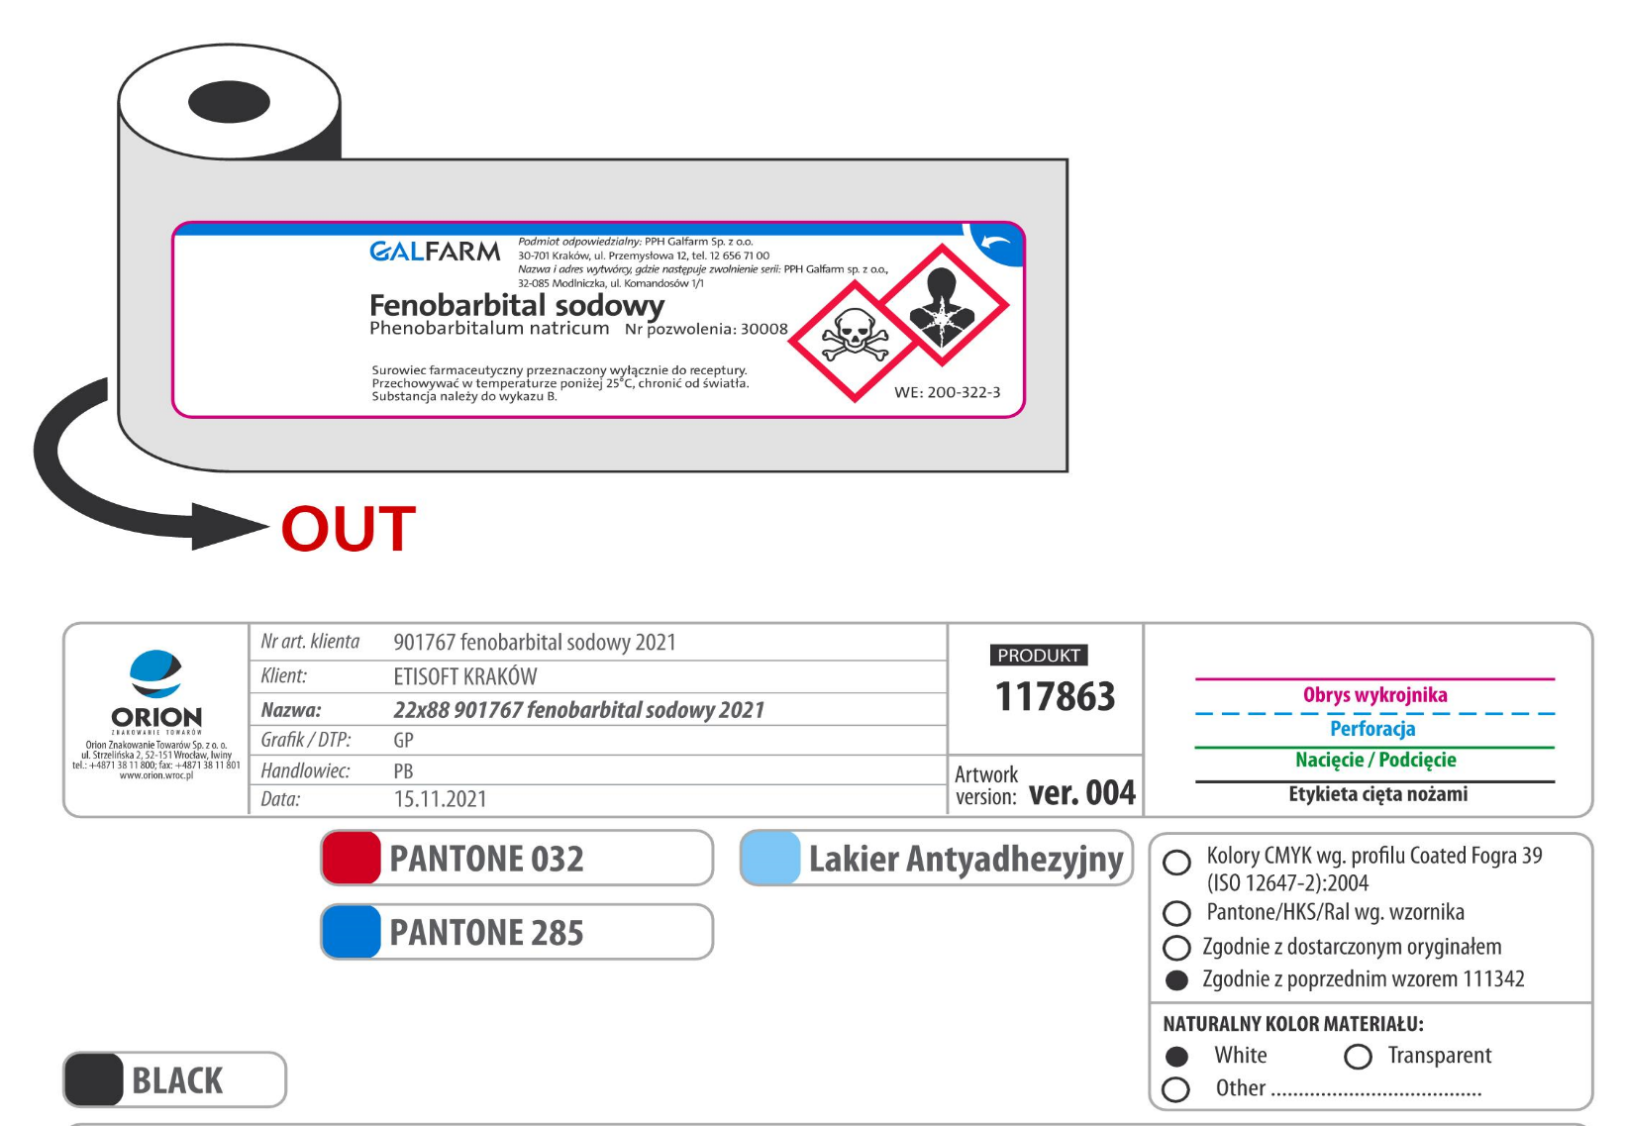
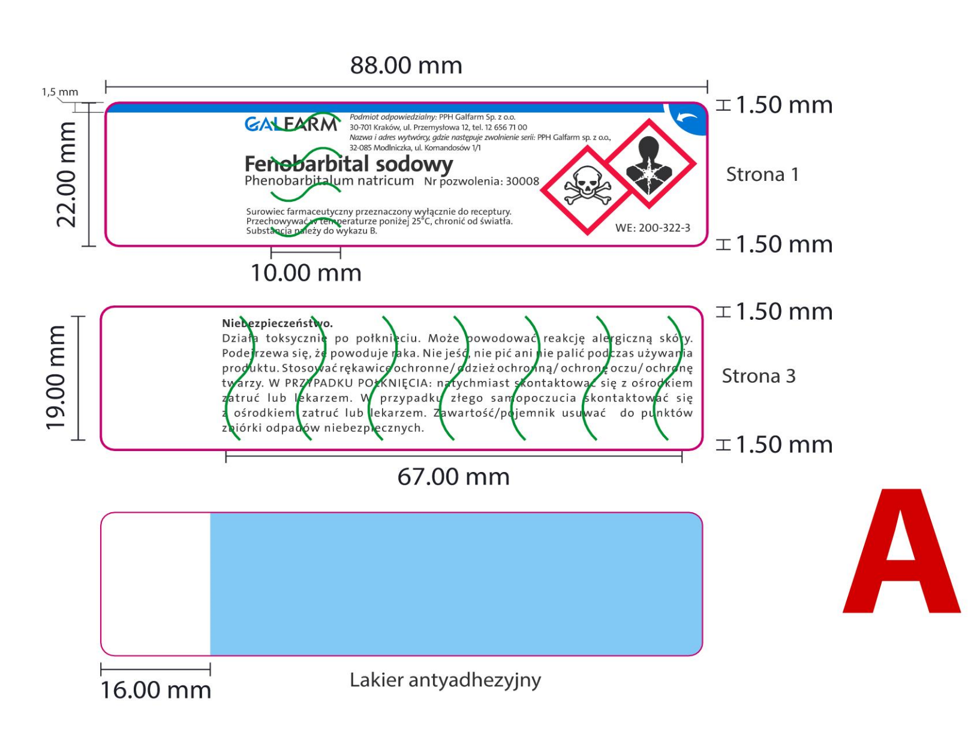
 | ETYKIETY KONTROLOWANE - NACINANE

RODZAJ | SZCZEGÓŁY | KONFEKCJA | NAKŁAD |  |  |  |  |  |  |  |  |  |  |  | KOSZTY DODATKOWE
 |  |  | 1500 | 4500 | 9000 | 13500 | 18000 | 22500 | 27000 | 315000 | 36000 | 40500 | 45000 | 49500 | KOSZT POLIMERU
Etykieta multitag nacięcia 25x80,5 | 4xkolor; rozbieg na początku i końcu rolki | fi 76 / 1500 szt. | 1,600.13 zł | 599.78 zł | 368.38 zł | 280.00 zł | 228.81 zł | 189.75 zł | 173.66 zł | 163.76 zł | 151.80 zł | 145.20 zł | 139.42 zł | 134.48 zł | 80.00 zł
Etykieta multitag nacięcia 22x88 | 4xkolor; rozbieg na początku i końcu rolki | fi 76 / 1500 szt. | 1,787.63 zł | 668.25 zł | 426.74 zł | 332.94 zł | 255.06 zł | 215.74 zł | 200.89 zł | 189.75 zł | 168.71 zł | 161.70 zł | 159.64 zł | 156.34 zł | 80.00 zł
Etykieta multitag nacięcia 22x76 | 4xkolor; rozbieg na początku i końcu rolki | fi 76 / 1500 szt. | 1,808.63 zł | 671.96 zł | 414.31 zł | 314.56 zł | 239.75 zł | 202.95 zł | 180.67 zł | 171.60 zł | 152.21 zł | 146.44 zł | 141.90 zł | 135.71 zł | 80.00 zł
Etykieta multitag nacięcia 25x76 | 4xkolor; rozbieg na początku i końcu rolki | fi 76 / 1500 szt. | 1,579.88 zł | 592.76 zł | 361.38 zł | 272.56 zł | 228.38 zł | 184.39 zł | 167.48 zł | 157.58 zł | 148.09 zł | 139.01 zł | 133.24 zł | 128.70 zł | 80.00 zł

Obowiązująca konfekcja dla etykiet KONTOLOWANYCH FAGRON

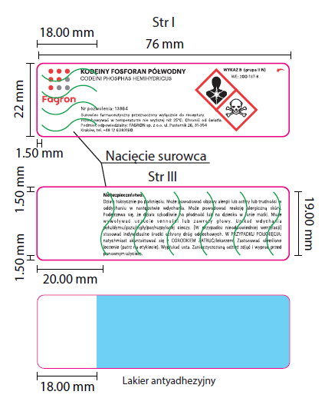
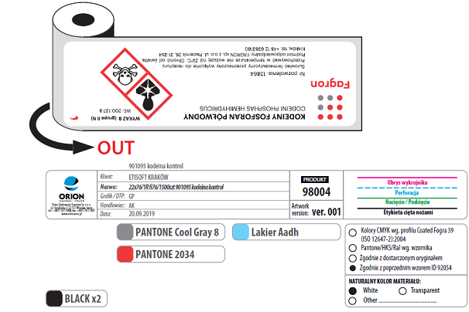

Obowiązująca konfekcja dla etykiet KONTOLOWANYCH GALFARM

Etykiety FLAG
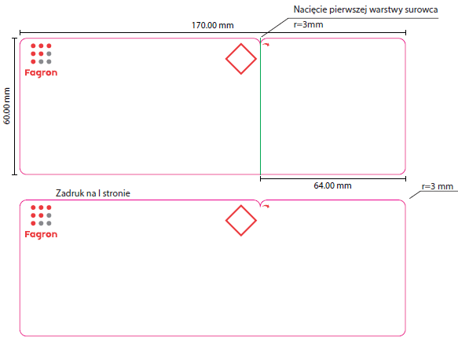
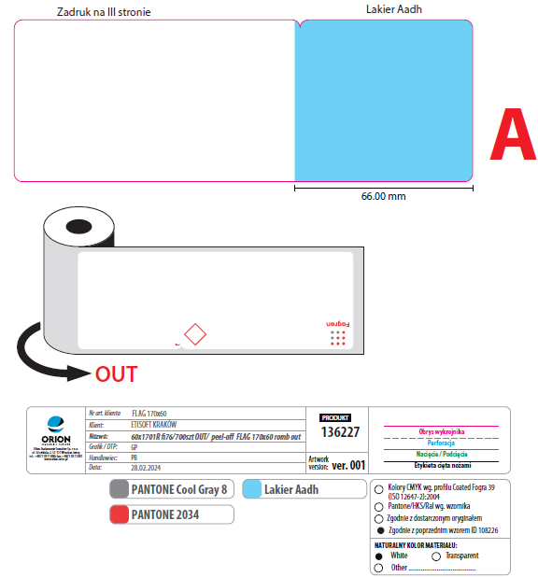
 |  |  | Etykieta multitag FLAG 60x170

RODZAJ | SZCZEGÓŁY | KONFEKCJA | NAKŁAD |  |  | KOSZTY DODATKOWE
 |  |  | 10500 | 15400 | 21000 | KOSZT POLIMERU
Etykieta multitag FLAG 60x170. brak łączenia rolek, tylko pełne roliki | 4xkolor; rozbieg na początku i końcu rolki | fi 76/700 szt. | 880.00 zł | 838.75 zł | 795.39 zł | 80.00 zł

Obowiązująca konfekcja dla etykiet FLAG

